Tabelle1
sdigkldhhlksdfgkjshdfjkgl

 |  |  | sdigkldhhlksdfgkjshdfjkgl

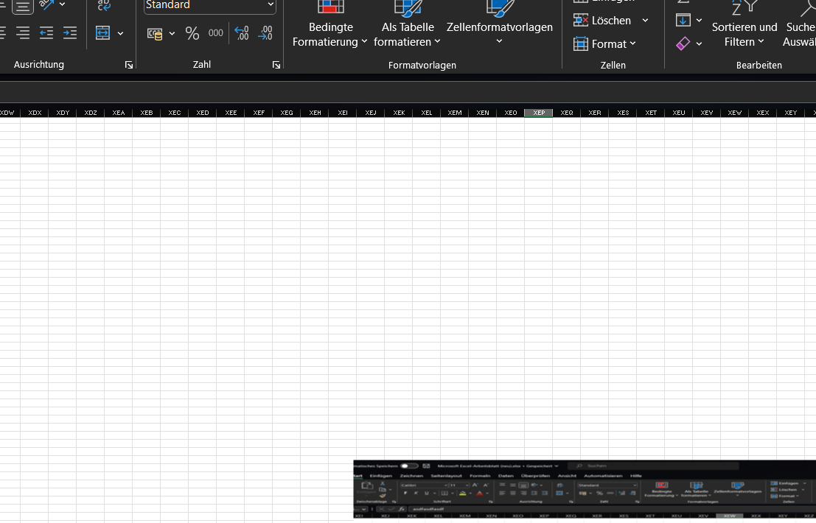

 |  | fggdf

dfgdfgdfg
 |  |  |  |  | dfgdfdfg

 | dfgdfgdfg |  |  | dfgdfgdfgdfgdfg

